FRONT
IMIĘ |  |  |  |  |  |  |  |  |  | RASA |  |  |  |  | PŁEĆ |  |  |  | KLASA ZAW. |  |  | CHARAKTER

WIEK | WZROST |  | WAGA |  |  | WŁOSY |  |  | OCZY |  |  |  | OPIS

OBECNA PROFESJA |  |  | PROFESJE WYJŚCIOWE

CHARAKTERYSTYKA |  | Sz |  | WW | US |  | S | Wt |  | Żw |  | I |  | A |  | Zr |  | CP |  | Int | Op | SW | Ogd
POCZĄTKOWA
Schemat rozwoju
AKTUALNA

BROŃ RĘCZNA |  |  |  | I | WW |  | O | P |  |  | UMIEJĘTNOŚCI |  |  |  |  |  |  |  |  | UMIEJĘTNOŚCI

BROŃ STRZELECKA |  | K |  | D | M |  | SE | Ład.

 |  |  |  |  |  |  |  |  |  |  | PUNKTY |  |  |  |  |  | tarcza
 |  |  |  |  |  |  |  |  |  |  | PANCERZA

 |  |  |  |  |  |  |  |  |  |  |  |  | 01 - 15

ZBROJA |  |  |  | UMIEJSCOWIENIE |  |  |  | WO
 |  |  |  |  |  |  |  |  |  |  |  |  | 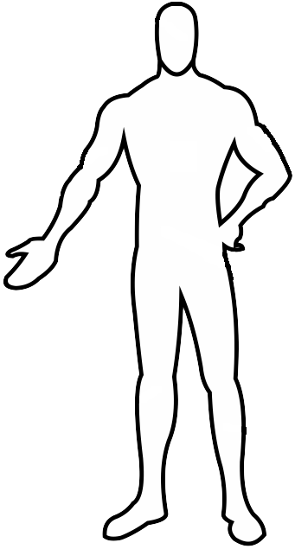 |  |  |  | 35 - 55
 |  |  |  |  |  |  |  |  |  |  | 16 - 35

 |  |  |  |  |  |  |  |  |  |  |  |  |  |  |  |  | 55 - 80

 |  |  |  |  |  |  |  |  |  |  | 81 - 90 |  |  |  |  |  | 91 - 00

PRZEBIEG KARIERY

